关系图
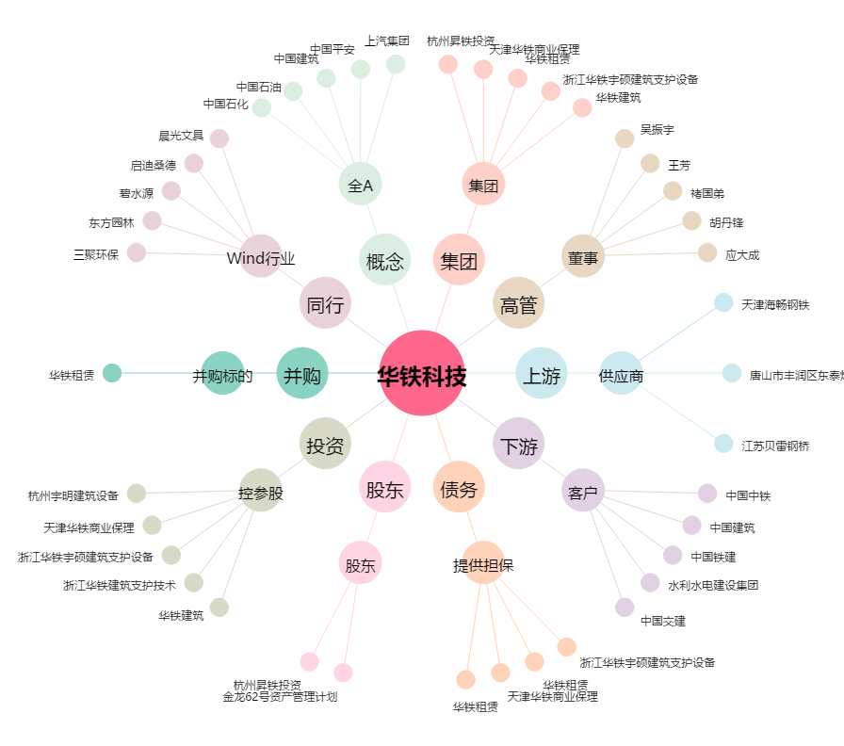
华铁科技[603300.SH] - 关系概览图

